Шапка
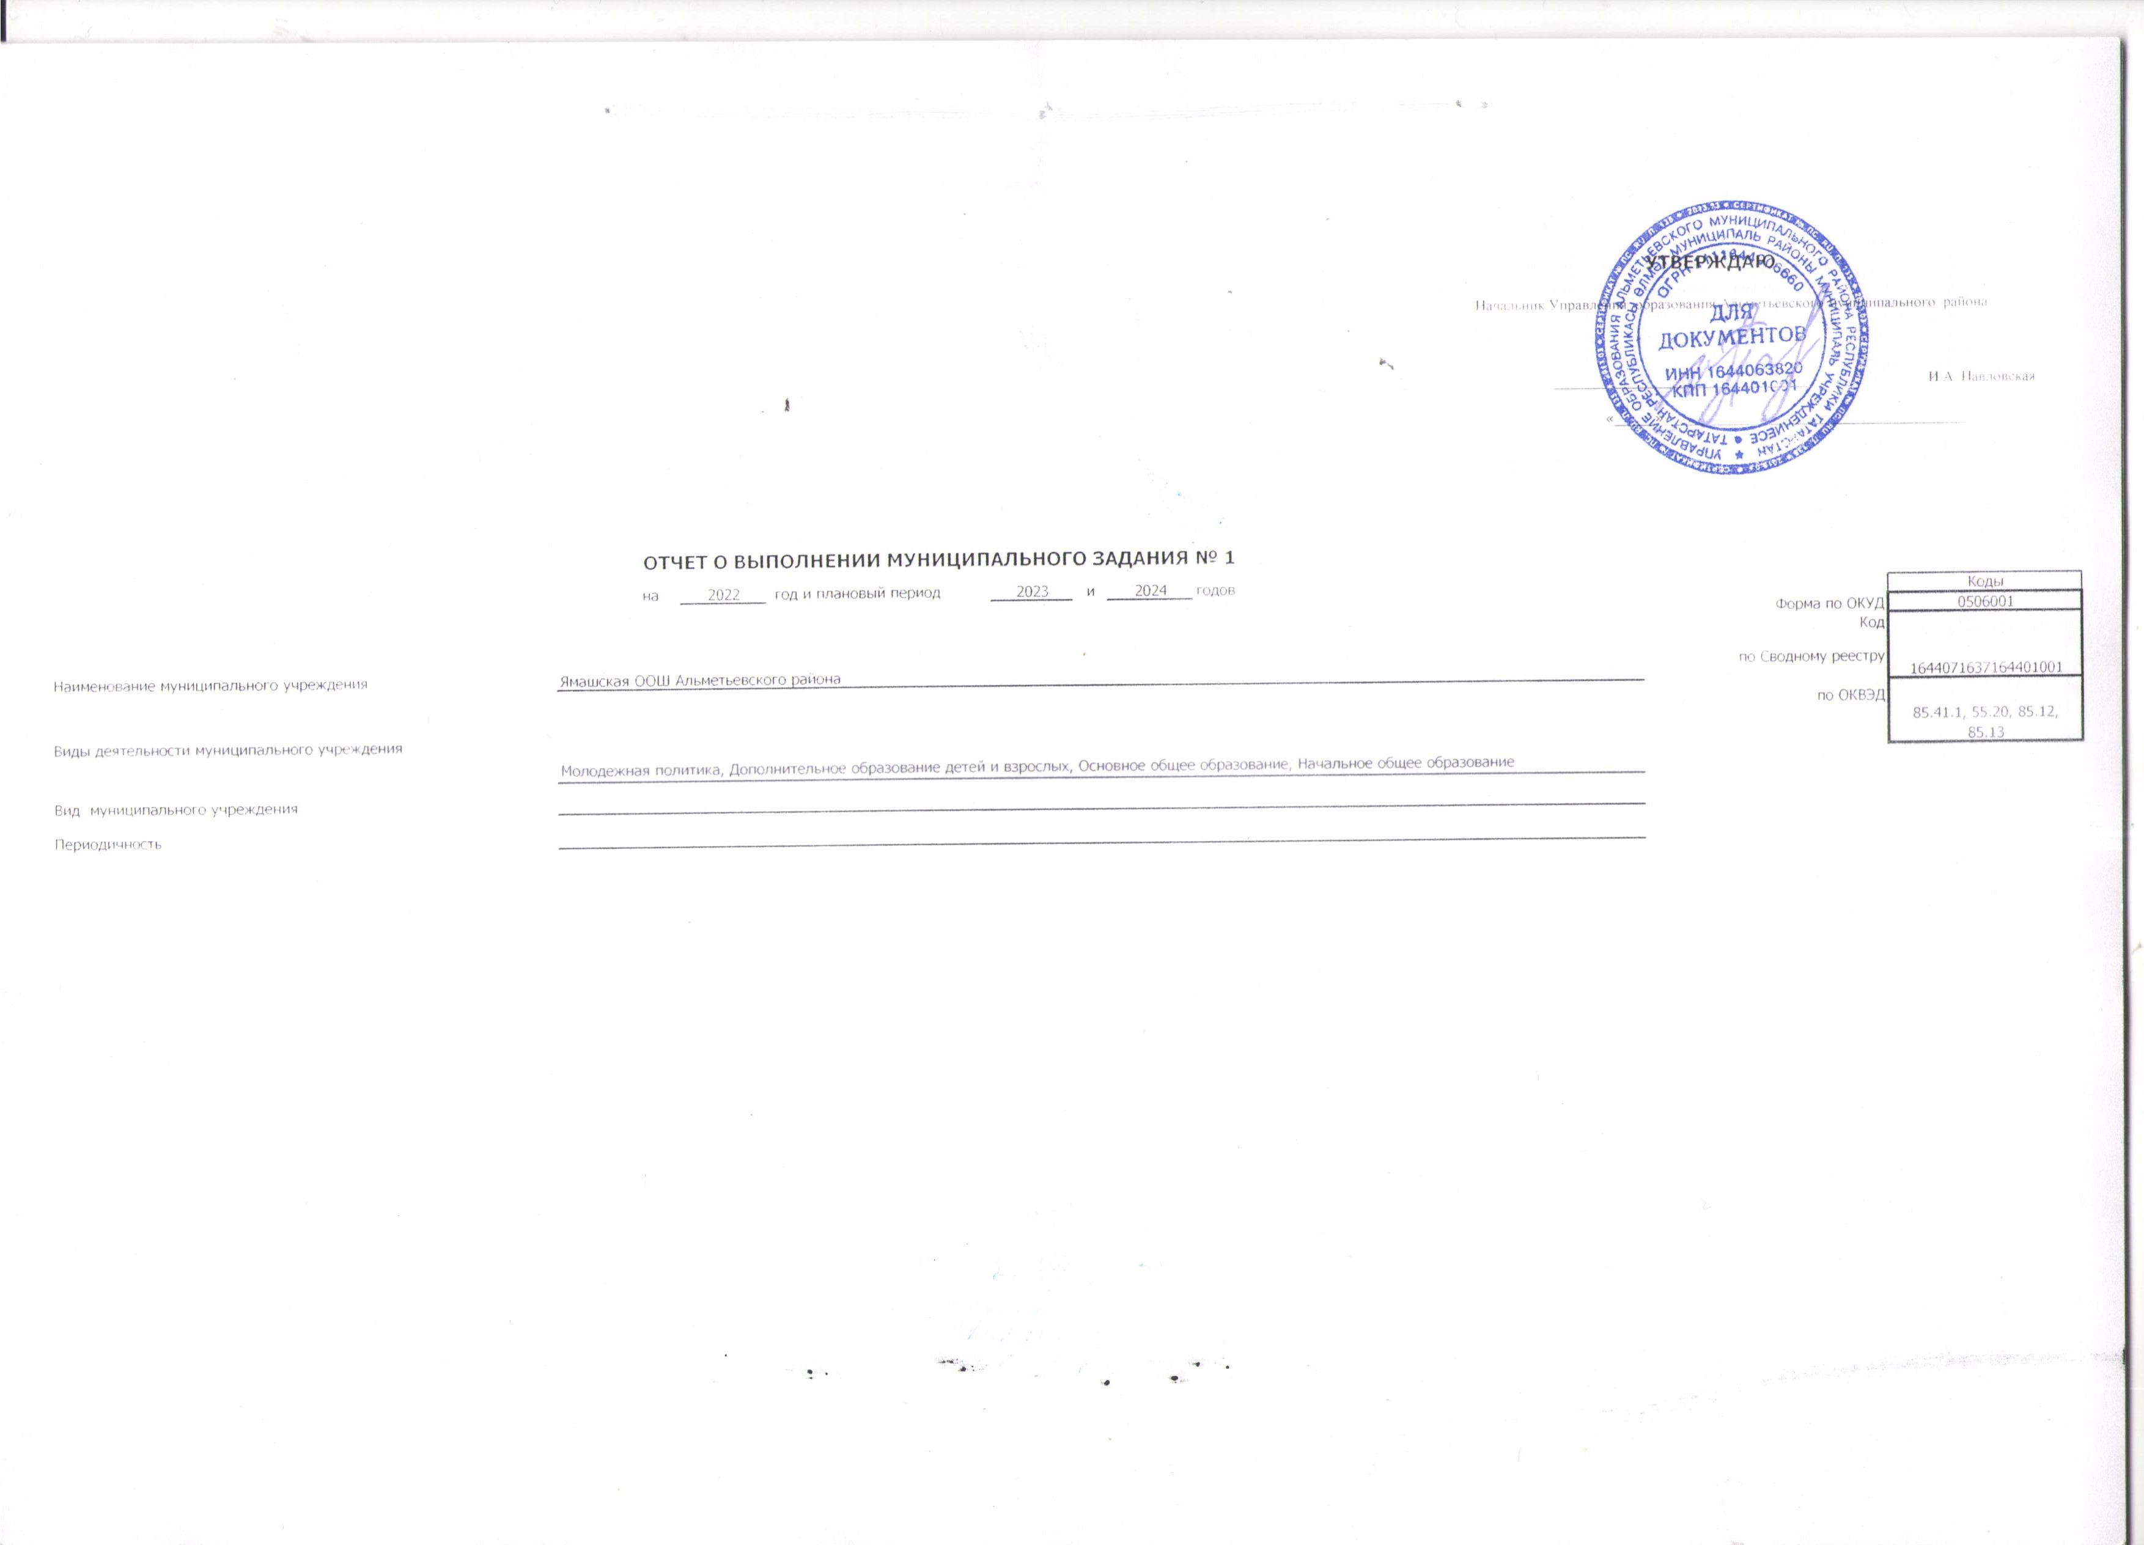

 |  |  |  |  |  |  |  |  |  | УТВЕРЖДАЮ
 |  |  |  |  |  |  |  |  | Начальник Управления образования Альметьевского муниципального района

 |  |  |  |  |  |  |  |  | _______________________________ |  |  | И.А. Павловская

 |  |  |  |  |  |  |  |  | «_____» ____________________________________

 |  | ОТЧЕТ О ВЫПОЛНЕНИИ МУНИЦИПАЛЬНОГО ЗАДАНИЯ № 1
 |  | на | 2022 | год и плановый период | 2023 | и | 2024 | годов |  |  |  | Коды
 |  |  |  |  |  |  |  |  |  |  | Форма по ОКУД | 0506001
 |  |  |  |  |  |  |  |  |  |  | Код | 1644071637164401001
Наименование муниципального учреждения | Ямашская ООШ Альметьевского района |  |  |  |  |  |  |  |  |  | по Сводному реестру
 |  |  |  |  |  |  |  |  |  |  | по ОКВЭД | 85.41.1, 55.20, 85.12, 85.13
Виды деятельности муниципального учреждения
 | Молодежная политика, Дополнительное образование детей и взрослых, Основное общее образование, Начальное общее образование
Вид муниципального учреждения
Периодичность

